Außenrevier Aufmaß
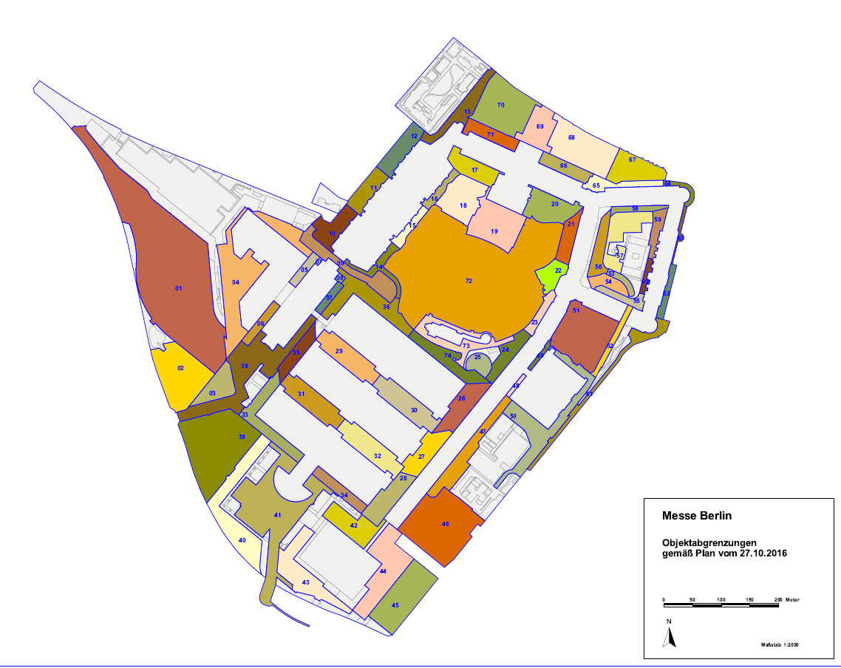
Objekt | Bezeichnung | Ebene | Flächenart | Aufbau | VR 07.03.2023 | lfd. Rg. tags | lfd. Rg. nachts | Nach- reinigung
29 | H3.2 zu H5.2 | 2 | Grauflächen |  | 3378.00 m² | 3378.00 m² |  | 3378.00 m²
 |  |  | Parkflächen |  | 772.00 m² |  |  | 772.00 m²
29-1 | H3.1 zu H5.1 | 1 |  |  | 4150.64 m² | 4150.64 m² |  | 4150.64 m²
30 | H4.2 zu H6.2 | 2 | Grauflächen |  | 3529.00 m² | 3529.00 m² |  | 3529.00 m²
 |  |  | Parkflächen |  | 828.00 m² |  |  | 828.00 m²
30-1 | H4.1 zu H6.1 | 1 |  |  | 4356.39 m² | 4356.39 m² |  | 4356.39 m²
31 | H1.2 zu H3.2 | 2 | Grauflächen |  | 3368.00 m² | 3368.00 m² |  | 3368.00 m²
 |  |  | Parkflächen |  | 796.00 m² |  |  | 796.00 m²
31-1 | H1.1 zu H3.1 | 1 |  |  | 4163.76 m² | 4163.76 m² |  | 4163.76 m²
32 | H2.2 zu H4.2 | 2 | Grauflächen |  | 3634.00 m² | 3634.00 m² |  | 3634.00 m²
 |  |  | Parkflächen |  | 737.00 m² |  |  | 737.00 m²
32-1 | H2.1 zu H4.1 | 1 |  |  | 4370.08 m² | 4370.08 m² |  | 4370.08 m²
33 | H1.2a + Kopf 1.2 | 2 | Grauflächen |  | 3558.00 m² | 3558.00 m² |  | 3558.00 m²
 |  |  | Parkflächen |  | 332.00 m² |  |  | 332.00 m²
33-1 | H1.1a + Kopf 1.1 | 1 |  |  | 3890.60 m² | 3890.60 m² |  | 3890.60 m²
34 | H2.2a | 2 | Grauflächen |  | 1642.00 m² | 1642.00 m² |  | 1642.00 m²
 |  |  | Parkflächen |  | 342.00 m² |  |  | 342.00 m²
34-1 | H2.1a | 1 |  |  | 1984.46 m² | 1984.46 m² |  | 1984.46 m²
35 | Kopf 3.2 | 2 | Grauflächen |  | 2117.68 m² | 2117.68 m² |  | 2117.68 m²
35-1 | Kopf 3.1 | 1 |  |  | 2117.68 m² | 2117.68 m² |  | 2117.68 m²
36 | H.5.2b + Kopf 5.2 | 2 | Grauflächen |  | 5073.41 m² | 5073.41 m² |  | 5073.41 m²
36-1 | Kopf 5.1 | 1 |  |  | 846.81 m² | 846.81 m² |  | 846.81 m²
40 | EMS Busvorfahrt | 2 | Grauflächen |  | 4712.00 m² | 4712.00 m² |  | 4712.00 m²
 |  |  | wassergebundene Flächen |  | 1178.00 m² |  |  | 1178.00 m²
41 | EMS bis S-Bahnhof | 1 | Grauflächen |  | 13574.00 m² | 13574.00 m² |  | 13574.00 m²
 |  |  | wassergebundene Flächen |  | 327.00 m² |  |  | 327.00 m²
74 | H6.2b | 2 | Grauflächen |  | 3339.00 m² | 3339.00 m² |  | 3339.00 m²
 |  |  |  |  | 79117.51 m² | 73805.51 m² | 0.00 m² | 79117.51 m²

